总结
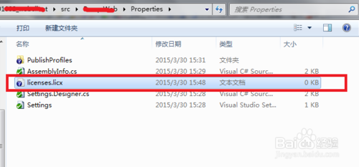
Lc.exe已退出 代码为-1问题解决方法
 | 对于用vs作为开发工具的同学来说，可能常常会碰到“Lc.exe已退出 代码为-1”的问题，造成这个结果的一般是因为加入了第三方的插件程序造成的。
 | 解决方法1：（针对项目中有licenses.licx文件）
 |  | 查看加载的程序项目，找到Properties文件夹licenses.licx文件，然后右键选择删除就可以了，调试运行正常了。
 | 解决方法2：（针对项目中没有licenses.licx文件）
 | 打开你的项目的根目录，不知道在哪里的话，可以选择右键打开，如下图所示。
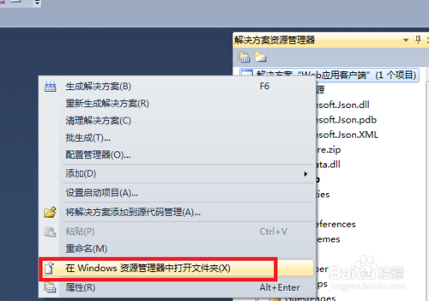

 | 3

 | 4
 | 找到你系统的*.csproj文件，如下图所示，这个文件是加载项目文件。

 | 可以使用文本编辑器打开上述文件，也可以使用其它的编辑器，在文件中查找licenses.licx字样，删除对应节点。


 | 重新运行一下程序，一切正常了。

 | 解决方法3：上述方法不能够解决时
 | 一般就是Properties文件夹下已经没有licenses.licx文件了，程序还是报这个错，这个时候你只需要重命名一个空的txt文件为licenses.licx再放入Properties文件夹，问题也可解决。

22
VS 2022可创建的Web项目：基于ASP.NET Core 6.0
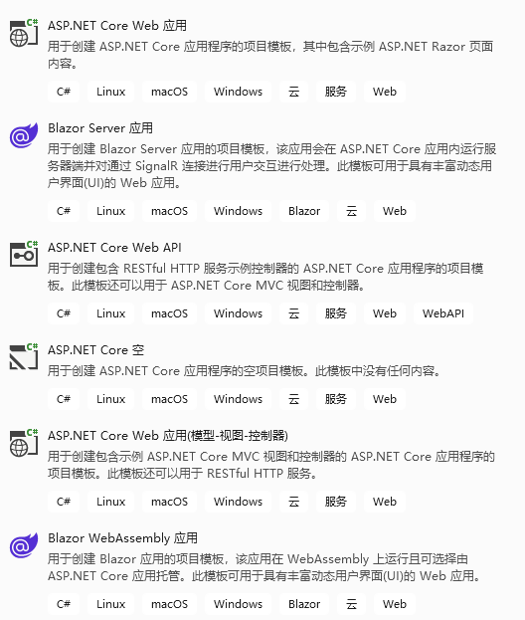
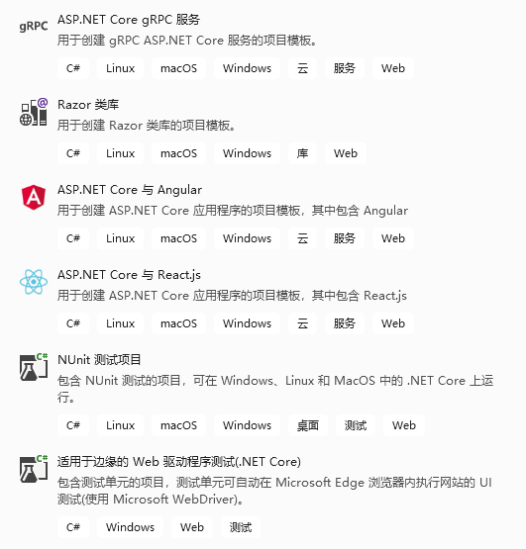

Visual Studio模板代码注释

 | 在日常开发过程中，难免有这样一种需求：就是你所建的每一个类文件或者接口文件都需要标注下作者姓名以及类的用途。如果我们每次创建文件的时候都需要写一遍这些信息是很烦神的。
 | 还好Visual Studio给我们提供了模板注释的功能来自动帮我们生成类似的注释代码。
 | 首先定位到你的VS的安装目录：
 | 个人安装VS2022社区版64位：
 | 类模板： | 不能直接修改，需要复制出来，改好后，再粘贴过去覆盖
 | C:\Program Files\Microsoft Visual Studio\2022\Community\Common7\IDE\ItemTemplates\CSharp\Code\2052\Class\Class.cs
 | 接口模板：
 | C:\Program Files\Microsoft Visual Studio\2022\Community\Common7\IDE\ItemTemplates\CSharp\Code\2052\Interface\Interface.cs

 | 一些参数：
 | $time$ |  | $username$ | $safeitemrootname$ | $machinename$
 | 类模板示例： |  |  |  |  | 接口模板示例：
 | using System; |  |  |  |  | using System;
 | using System.Collections.Generic; |  |  |  |  | using System.Collections.Generic;
 | $if$ ($targetframeworkversion$ >= 3.5)using System.Linq; |  |  |  |  | $if$ ($targetframeworkversion$ >= 3.5)using System.Linq;
 | $endif$using System.Text; |  |  |  |  | $endif$using System.Text;
 | $if$ ($targetframeworkversion$ >= 4.5)using System.Threading.Tasks; |  |  |  |  | $if$ ($targetframeworkversion$ >= 4.5)using System.Threading.Tasks;
 | $endif$ |  |  |  |  | $endif$
 | /********************************************************************* |  |  |  |  | /*********************************************************************
 | * 对象名称： |  |  |  |  | * 对象名称：
 | * 对象类别：类 |  |  |  |  | * 对象类别：接口
 | * 创建作者：黄国辉 |  |  |  |  | * 创建作者：黄国辉
 | * 创建日期：$time$ |  |  |  |  | * 创建日期：$time$
 | * 对象说明： |  |  |  |  | * 对象说明：
 | * 电邮地址: guo7892000@126.com |  |  |  |  | * 电邮地址：guo7892000@126.com
 | * 微信号: BreezeeHui |  |  |  |  | * 微 信 号：BreezeeHui
 | * 修改历史： |  |  |  |  | * 修改历史：
 | * $time$ 新建 黄国辉 |  |  |  |  | * $time$ 新建 黄国辉
 | * ******************************************************************/ |  |  |  |  | *******************************************************************/
 | namespace $rootnamespace$ |  |  |  |  | namespace $rootnamespace$
 | { |  |  |  |  | {
 | public class $safeitemrootname$ |  |  |  |  | public interface $safeitemrootname$
 | { |  |  |  |  | {

 | } |  |  |  |  | }
 | } |  |  |  |  | }

